QSFP
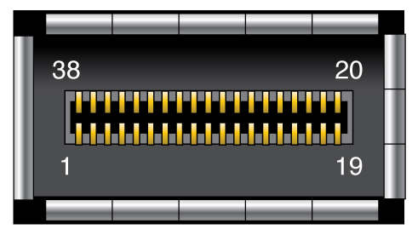
 | U17 |  |  | DS250DF810 |  |  |  |  | I2C Addr: 0x22
 |  |  |  |  |  |  |  |  |  |  |  |  |  |  |  |  |  |  | QSFP |  | U17 |  |  |  | FPGA

 | 15 | 14 | 13 | 12 | 11 | 10 | 9 | 8 | 7 | 6 | 5 | 4 | 3 | 2 | 1 |  |  |  | Cable |  | U17 (Tx) |  | U17 (Rx) |  | FPGA (Tx)
J |  |  | TX1N |  | TX2N |  | TX3N |  | TX4N |  | TX5N |  | TX6N |  |  | J | TX | CH1 | 37 | TX1n | TX1N | J13 | A13 | RX1N | R36 | TX_CH4n
H |  |  | TX1P |  | TX2P |  | TX3P |  | TX4P |  | TX5P |  | TX6P |  | TX7N | H |  |  | 36 | TX1p | TX1P | H13 | B13 | RX1P | R37 | TX_CH4p
G | TX0N |  |  |  |  |  |  |  |  |  |  |  |  |  | TX7P | G |  | CH2 | 2 | TX2n | TX2N | J11 | A11 | RX2N | T38 | TX_CH3n
F | TX0P |  |  | SDC |  |  |  |  |  |  |  |  |  |  |  | F |  |  | 3 | TX2p | TX2P | H11 | B11 | RX2P | T39 | TX_CH3p
E |  |  |  | SDA |  |  |  |  |  |  |  |  |  |  |  | E |  | CH3 | 34 | TX3n | TX0N | G15 | B15 | RX0N | U36 | TX_CH2n
D |  |  |  |  |  |  |  |  |  |  |  |  |  |  |  | D |  |  | 33 | TX3p | TX0P | F15 | C15 | RX0P | U37 | TX_CH2p
C | RX0P |  |  |  |  |  |  |  |  |  |  |  |  |  | RX7P | C |  | CH4 | 5 | TX4n | TX3N | J9 | B11 | RX3N | V38 | TX_CH1n
B | RX0N |  | RX1P |  | RX2P |  | RX3P |  | RX4P |  | RX5P |  | RX6P |  | RX7N | B |  |  | 6 | TX4p | TX3P | H9 | B11 | RX3P | V39 | TX_CH1p
A |  |  | RX1N |  | RX2N |  | RX3N |  | RX4N |  | RX5N |  | RX6N |  |  | A
 | 15 | 14 | 13 | 12 | 11 | 10 | 9 | 8 | 7 | 6 | 5 | 4 | 3 | 2 | 1 |  |  |  | Cable |  | U17 (Rx) |  | U17 (Tx) |  | FPGA (Rx)
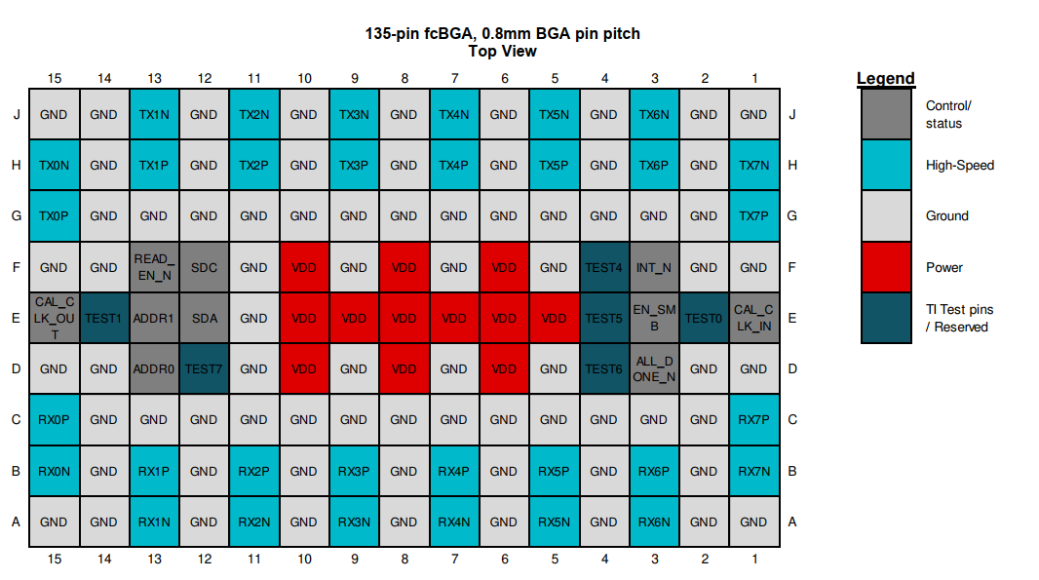
 |  |  |  |  |  |  |  |  |  |  |  |  |  |  |  |  | RX | CH1 | 18 | RX1n | RX7N | B1 | H1 | TX7N | U32 | RX_CH4n
 |  |  |  |  |  |  |  |  |  |  |  |  |  |  |  |  |  |  | 17 | RX1p | RX7P | C1 | G1 | TX7P | U33 | RX_CH4p
 |  |  |  |  |  |  |  |  |  |  |  |  |  |  |  |  |  | CH2 | 21 | PX2n | RX5N | A5 | J5 | TX5N | V30 | RX_CH3n | Pin | Signal | Pin | Signal | Pin | Signal | Pin | Signal
 |  |  |  |  |  |  |  |  |  |  |  |  |  |  |  |  |  |  | 22 | RX2p | RX5P | B5 | H5 | TX5P | V31 | RX_CH3p | 1 | GND | 11 | SCL | 21 | RX2n | 31 | Reserved
 |  |  |  |  |  |  |  |  |  |  |  |  |  |  |  |  |  | CH3 | 15 | RX3n | RX6N | A3 | J3 | TX6N | V34 | RX_CH2n | 2 | TX2n | 12 | SDA | 22 | RX2p | 32 | GND
 |  |  |  |  |  |  |  |  |  |  |  |  |  |  |  |  |  |  | 14 | RX3p | RX6P | B3 | H3 | TX6P | V35 | RX_CH2p | 3 | TX2p | 13 | GND | 23 | GND | 33 | TX3p
 |  |  |  |  |  |  |  |  |  |  |  |  |  |  |  |  |  | CH4 | 24 | RX4n | RX4N | A7 | J7 | TX4N | W32 | RX_CH1n | 4 | GND | 14 | RX3p | 24 | RX4n | 34 | TX3n
 |  |  |  |  |  |  |  |  |  |  |  |  |  |  |  |  |  |  | 25 | RX4P | RX4P | B7 | H7 | TX4P | W33 | RX_CH1p | 5 | TX4n | 15 | RX3n | 25 | RX4p | 35 | GND
 |  |  |  |  |  |  |  |  |  |  |  |  |  |  |  |  |  |  |  |  |  |  |  |  |  |  | 6 | TX4p | 16 | GND | 26 | GND | 36 | TX1p
 |  |  |  |  |  |  |  |  |  |  |  |  |  |  |  |  |  |  |  |  |  |  |  |  |  |  | 7 | GND | 17 | RX1p | 27 | ModPrsL | 37 | TX1n
 |  |  |  |  |  |  |  |  |  |  |  |  |  |  |  |  |  |  | QSFP |  | FPGA |  |  |  |  |  | 8 | ModSelL | 18 | RX1n | 28 | IntL | 38 | GND
 |  |  |  |  |  |  |  |  |  |  |  |  |  |  |  |  |  |  | 27 | ModPrsl | AG15 |  |  |  |  |  | 9 | LPMode_Reset | 19 | GND | 29 | VccTx
 |  |  |  |  |  |  |  |  |  |  |  |  |  |  |  |  |  |  |  |  |  |  |  |  |  |  | 10 | VccRx | 20 | GND | 30 | Vcc1

 |  |  |  |  |  |  |  |  |  |  |  |  |  |  |  |  |  |  |  |  |  |  |  |  |  |  | Signal | Description
 |  |  |  |  |  |  |  |  |  |  |  |  |  |  |  |  |  |  |  |  |  |  |  |  |  |  | GND | Ground for both signal and power return
 |  |  |  |  |  |  |  |  |  |  |  |  |  |  |  |  |  |  |  |  |  |  |  |  |  |  | SDA | I2C interface data
 |  |  |  |  |  |  |  |  |  |  |  |  |  |  |  |  |  |  |  |  |  |  |  |  |  |  | SCL | I2C interface clock
 |  |  |  |  |  |  |  |  |  |  |  |  |  |  |  |  |  |  |  |  |  |  |  |  |  |  | ModSelL | Module select on low - Enables reception of I2C commands.
 |  |  |  |  |  |  |  |  |  |  |  |  |  |  |  |  |  |  |  |  |  |  |  |  |  |  | ResetL | Reset on low
 |  |  |  |  |  |  |  |  |  |  |  |  |  |  |  |  |  |  |  |  |  |  |  |  |  |  | LPMode | Low power mode
 |  |  |  |  |  |  |  |  |  |  |  |  |  |  |  |  |  |  |  |  |  |  |  |  |  |  | ModPrsL | Module presence on low - Identifies existence of QSFP connector.
 |  |  |  |  |  |  |  |  |  |  |  |  |  |  |  |  |  |  |  |  |  |  |  |  |  |  | IntL | Interrupt on low - Enables fault indication.

